Worksheet
 | Alklima B.V.
 | Van Hennaertweg 29
 | 2952 CA Alblasserdam
 | NEDERLAND
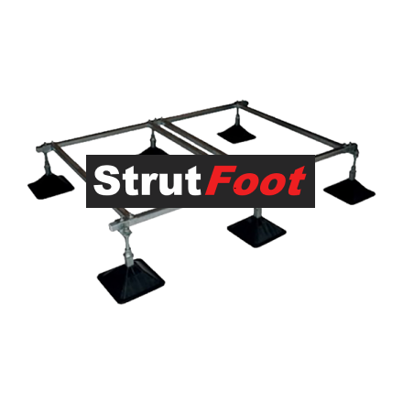
Code | ASFF113
Product | StrutFoot Frame tbv City Multi S + S + XL

Afmetingen & aansluitingen
Naam |  | Waarde | Eenheid
Afmetingen (LxBxH) |  | 4000 x 1600 x 250 | mm

